メインメニュー
## SCR-000 メニュー画面

画面
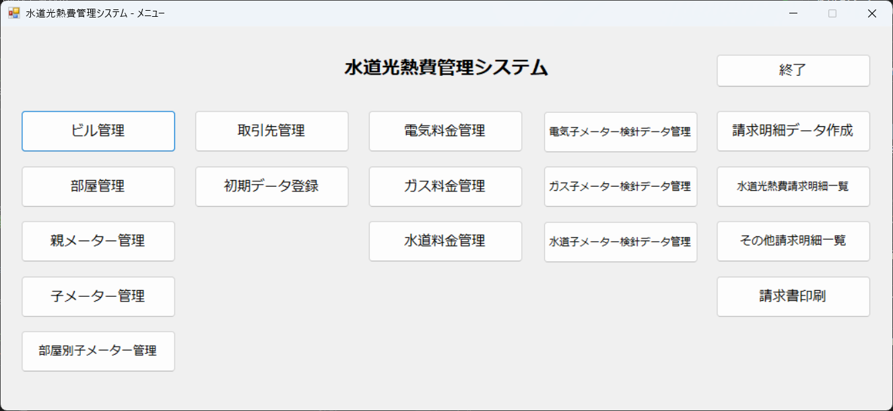

- **ウィンドウタイトル**: `水道光熱費管理システム - メニュー`
- **開き方**: アプリ起動直後に表示される
- **目的**: 各機能画面への入口

### メニューにあるボタン（ラベル）

- `ビル管理` → **ビル管理**画面
- `部屋管理` → **部屋管理**画面
- `取引先管理` → **取引先管理**画面
- `初期データ登録` → **初期データ登録**画面
- `親メーター管理` → **親メーター管理**画面
- `子メーター管理` → **子メーター管理**画面
- `部屋別子メーター管理` → **部屋別子メーター管理**画面
- `電気料金管理` / `ガス料金管理` / `水道料金管理` → 各 **請求データ管理**画面
- `電気子メーター検針データ管理` / `ガス子メーター検針データ管理` / `水道子メーター検針データ管理` → 各 **子メーター検針データ管理**画面
- `水道光熱費請求明細一覧` → **水道光熱費請求明細一覧**画面
- `その他請求明細一覧` → **その他請求明細一覧**画面
- `請求明細データ作成` → **請求明細データ作成**画面
- `請求書印刷` → **請求書印刷**画面
- `終了` → アプリケーション終了（確認あり）

ビル管理（一覧）
## SCR-100 ビル管理（一覧）

【画面】
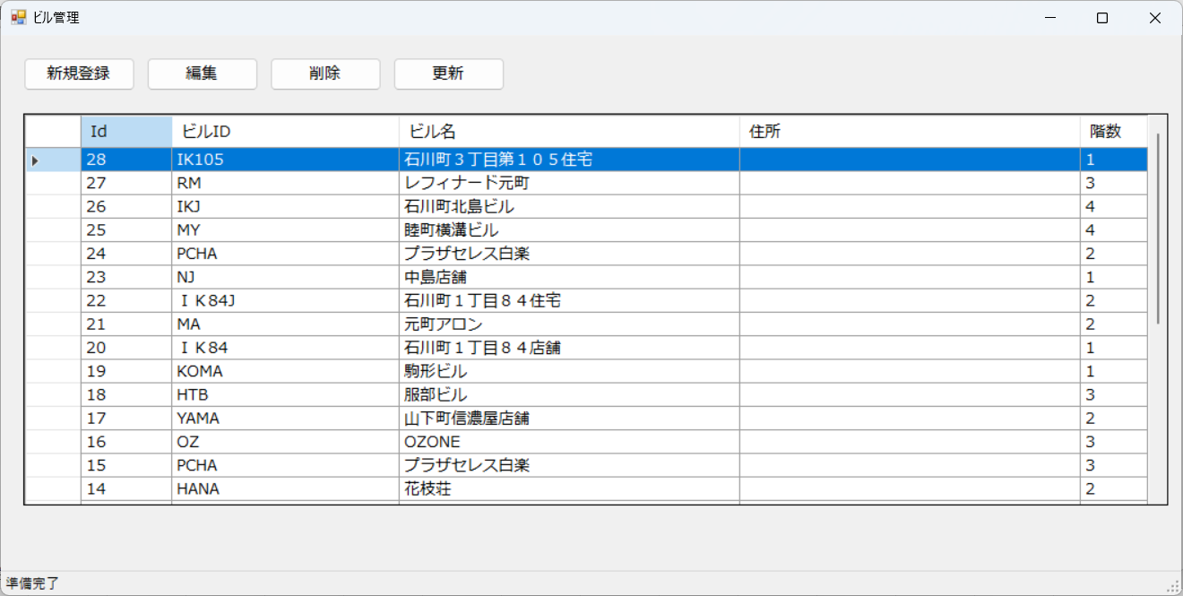

- **ウィンドウタイトル**: `ビル管理`
- **開き方**: メニュー「ビル管理」
- **目的**: 建物マスタの一覧・追加・編集・削除

### 主な操作

- **新規登録** → **SCR-101 ビル情報登録**
- **編集** / 行のダブルクリック → **SCR-101**（選択したビル）
- **削除** → 確認後に削除
- **更新** → 一覧再表示

ビル情報登録（編集）
## SCR-101 ビル情報登録（編集）

【画面】
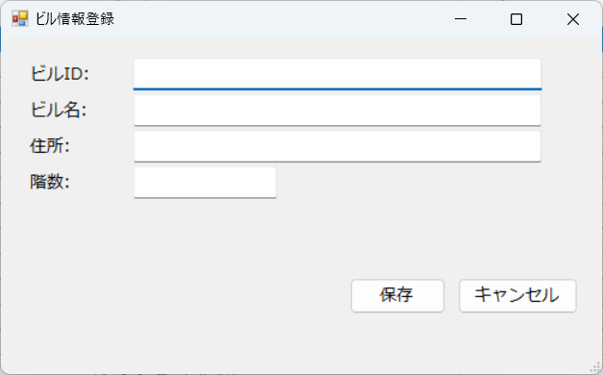

- **ウィンドウタイトル**: `ビル情報登録`
- **開き方**: **ビル管理** の新規／編集／ダブルクリック
- **目的**: ビルID・ビル名・住所・階数などを登録する

### 主な入力項目（画面上のラベル）

- `ビルID:`（表示のみの運用の場合あり）
- `ビル名:`
- `住所:`
- `階数:`

### 操作

- **保存** / **キャンセル**

部屋管理（一覧）
## SCR-200 部屋管理（一覧）

【画面】
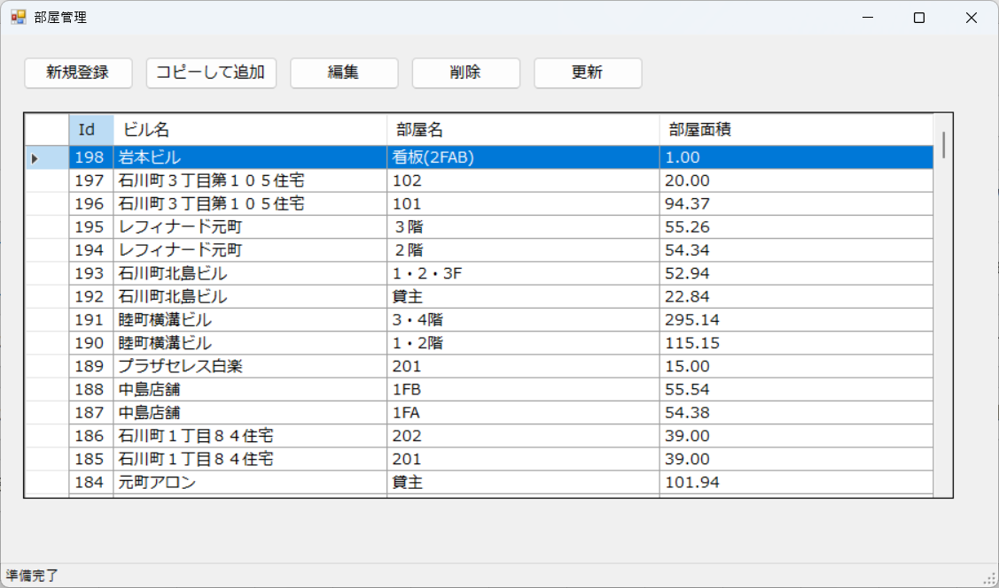

- **ウィンドウタイトル**: `部屋管理`
- **開き方**: メニュー「部屋管理」
- **目的**: 部屋（フロア）マスタの一覧・追加・編集・削除

### 主な操作

- **新規登録** → **SCR-201 部屋情報登録**
- **編集** / ダブルクリック → **SCR-201**
- **削除** / **更新**

部屋情報登録（編集）
## SCR-201 部屋情報登録（編集）

【画面】
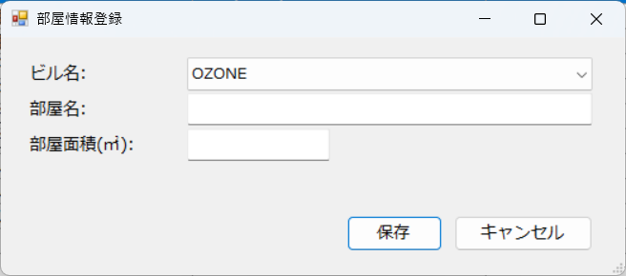

- **ウィンドウタイトル**: `部屋情報登録`
- **開き方**: **部屋管理**
- **目的**: 部屋情報の登録・修正

### 操作

- **保存** / **キャンセル**

取引先管理（一覧）
## SCR-300 取引先管理（一覧）

【画面】
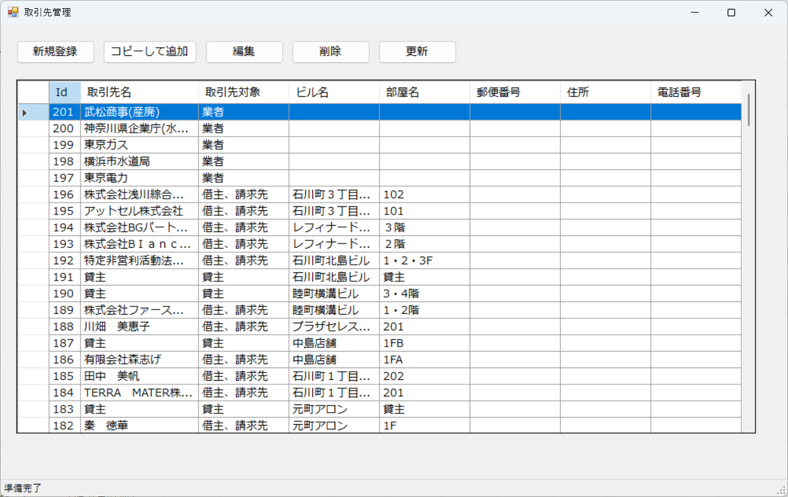

- **ウィンドウタイトル**: `取引先管理`
- **開き方**: メニュー「取引先管理」
- **目的**: 取引先マスタの一覧・追加・編集・削除

### 主な操作

- **新規登録** → **SCR-301 取引先情報登録**
- **編集** / ダブルクリック → **SCR-301**
- **削除** / **更新**

取引先情報登録（編集）
## SCR-301 取引先情報登録（編集）

【画面】
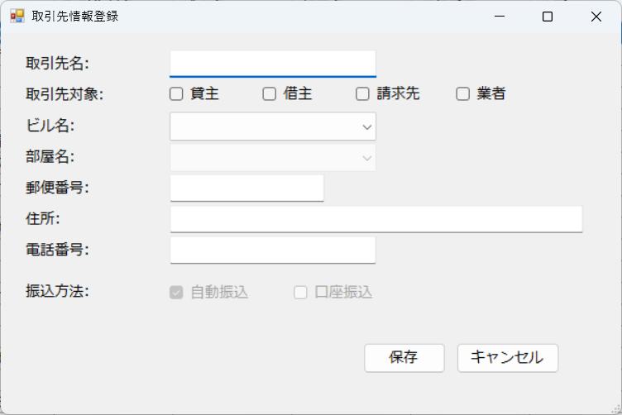

- **ウィンドウタイトル**: `取引先情報登録`
- **開き方**: **取引先管理**
- **目的**: 取引先の詳細を登録する

### 操作

- **保存** / **キャンセル**

親メーター管理（一覧）
## SCR-810 親メーター管理（一覧）

【画面】
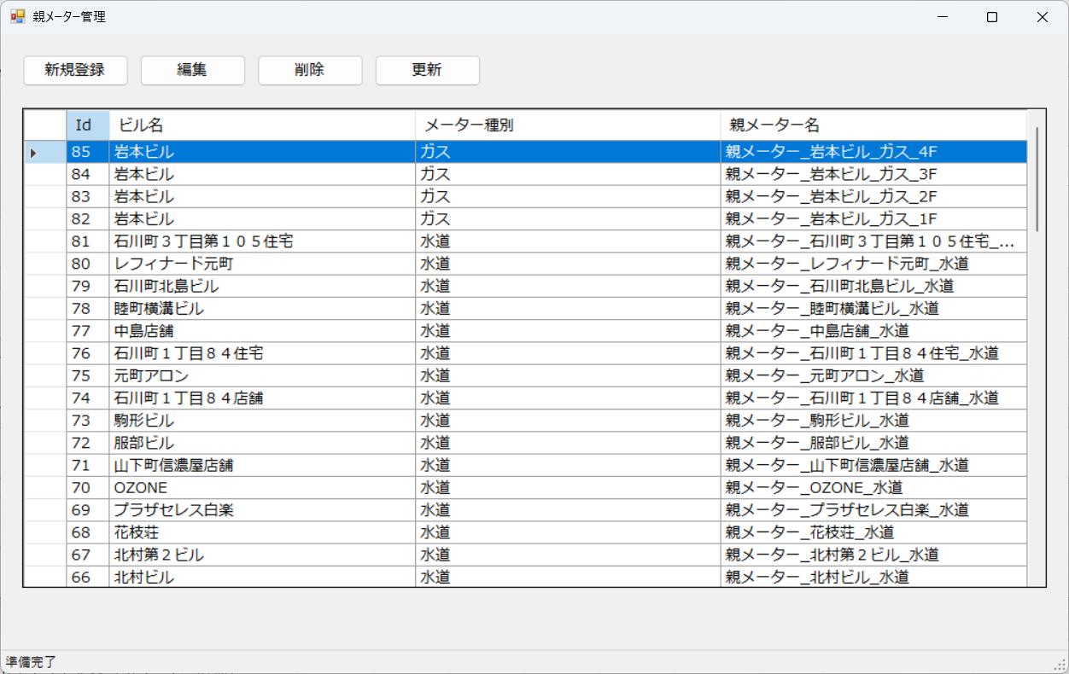

- **ウィンドウタイトル**: `親メーター管理`
- **開き方**: メニュー「親メーター管理」
- **目的**: 親メーターマスタの一覧・登録・編集

### 主な操作

- **新規登録** → **SCR-811 メーター情報登録**
- **編集** / ダブルクリック → **SCR-811**
- **削除** / **更新**

メーター情報登録（編集）
## SCR-811 メーター情報登録（編集）

【画面】
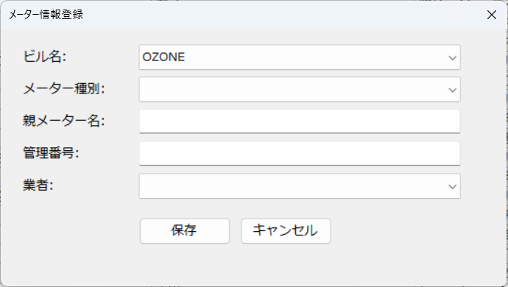

**ウィンドウタイトル**: `メーター情報登録`
**開き方**: **親メーター管理**
**目的**: **親メーターの詳細を登録する

### 操作

**保存** / **キャンセル**

子メーター管理（一覧）
# SCR-820 子メーター管理（一覧）

【画面】
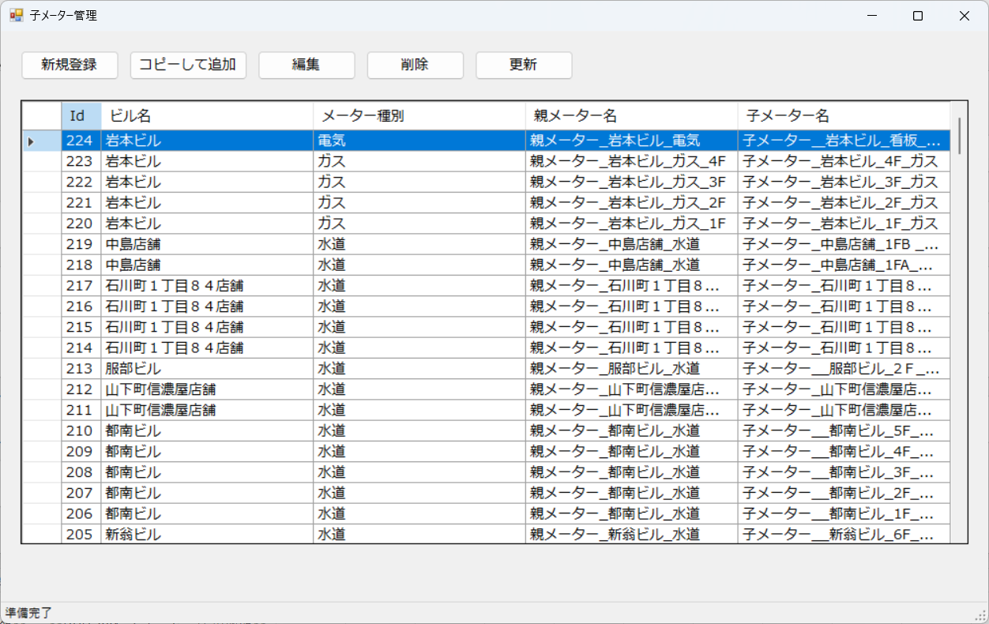

- **ウィンドウタイトル**: `子メーター管理`
- **開き方**: メニュー「子メーター管理」

### 主な操作

- **新規登録** → **SCR-821 子メーター情報登録**
- **編集** / ダブルクリック → **SCR-821**
- **削除** / **更新**

子メーター情報登録（編集）
## SCR-821 子メーター情報登録（編集）

【画面】
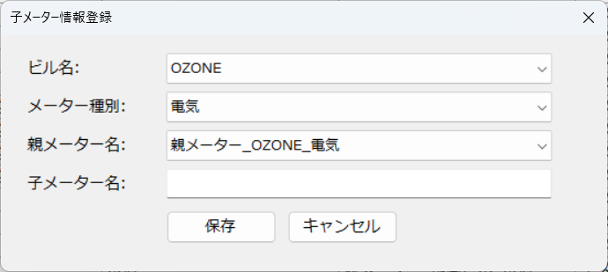

**ウィンドウタイトル**: `子メーター情報登録`
**開き方**: **子メーター管理**
**目的**: **子メーターの詳細を登録する

### 操作

**保存** / **キャンセル**

部屋別子メーター管理（一覧）
## SCR-830 部屋別子メーター管理（一覧）

【画面】
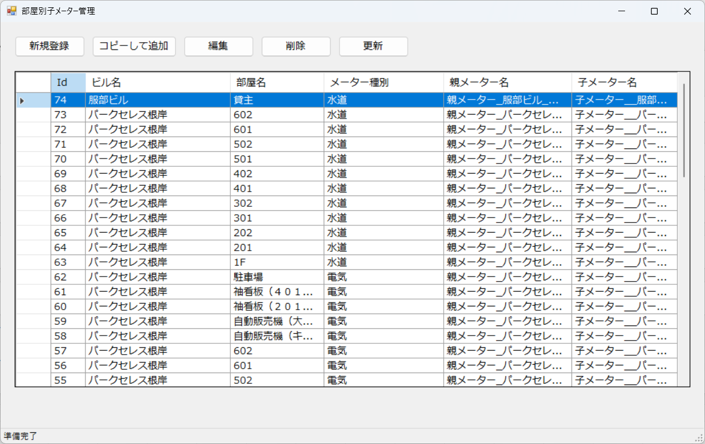

- **ウィンドウタイトル**: `部屋別子メーター管理`
- **開き方**: メニュー「部屋別子メーター管理」

### 主な操作

- **新規登録** → **SCR-831 部屋別子メーター情報登録**
- **編集** / ダブルクリック → **SCR-831**
- **削除** / **更新**

部屋別子メーター情報登録（編集）
## SCR-831 部屋別子メーター情報登録（編集）

【画面】
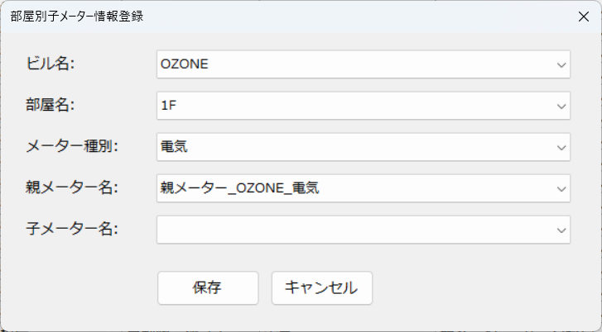

- **ウィンドウタイトル**: `部屋別子メーター情報登録`
- **開き方**: **部屋別子メーター管理**
**目的**: **部屋毎の子メーターの詳細を登録する

### 操作

- **保存** / **キャンセル**

電気料金請求データ管理（一覧）
## SCR-610 電気料金請求データ管理（一覧）

【画面】
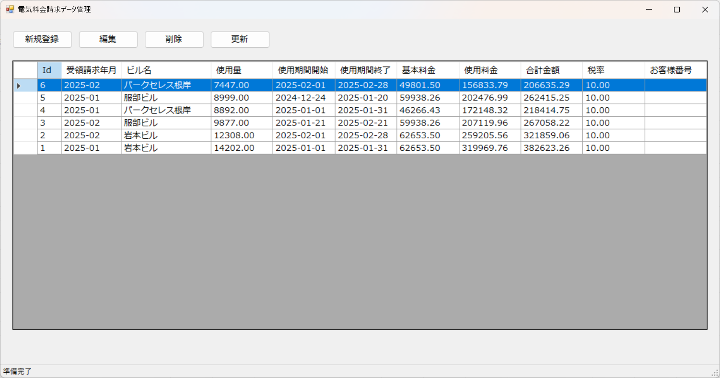

- **ウィンドウタイトル**: `電気料金請求データ管理`
- **開き方**: メニュー「電気料金管理」
- **目的**: 電気請求データの一覧・登録・編集

### 主な操作

- **新規登録** → **SCR-611 電気料金請求情報登録**
- **編集** / ダブルクリック → **SCR-611**
- **削除** / **更新**

電気料金請求情報登録（編集）
## SCR-611 電気料金請求情報登録（編集）

【画面】
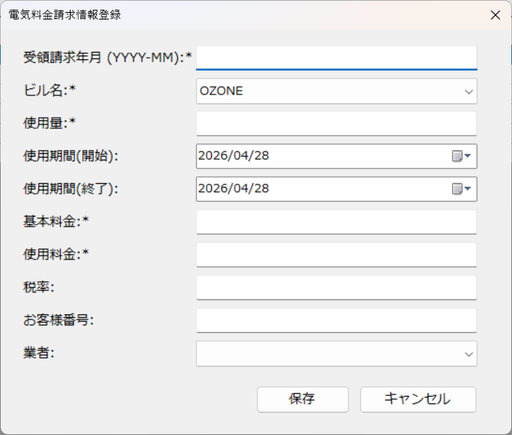

- **ウィンドウタイトル**: `電気料金請求情報登録`
- **開き方**: **電気料金請求データ管理**
- **目的**: 電気請求レコードの入力・修正

### 操作

- **保存** / **キャンセル**

ガス料金請求データ管理（一覧）
## SCR-620 ガス料金請求データ管理（一覧）

【画面】
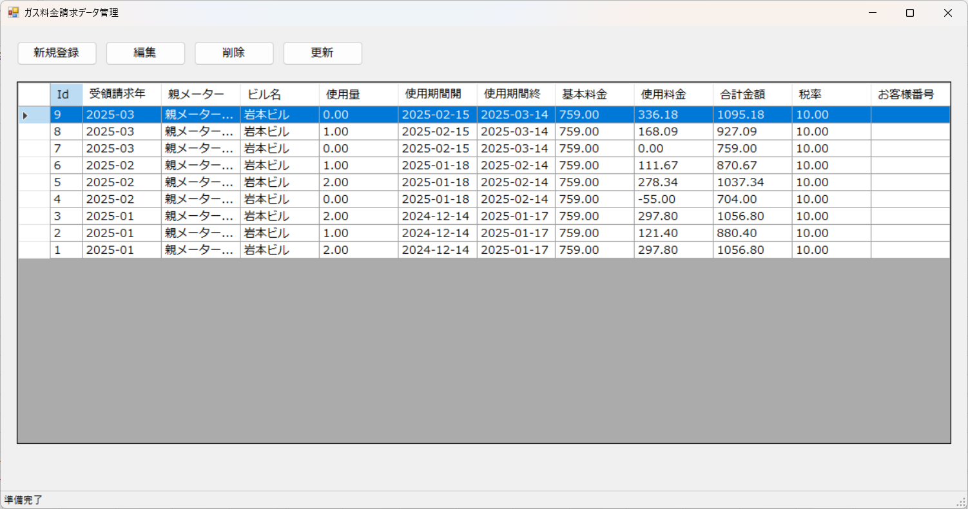

- **ウィンドウタイトル**: `ガス料金請求データ管理`
- **開き方**: メニュー「ガス料金管理」
- **目的**: ガス請求データの一覧・登録・編集

### 主な操作

- **新規登録** → **SCR-621 ガス料金請求情報登録**
- **編集** / ダブルクリック → **SCR-621**
- **削除** / **更新**

ガス料金請求情報登録（編集）
## SCR-621 ガス料金請求情報登録（編集）

【画面】
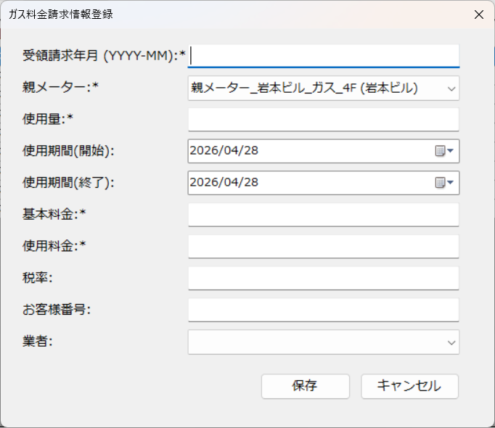

- **ウィンドウタイトル**: `ガス料金請求情報登録`
- **開き方**: **ガス料金請求データ管理**
- **目的**: ガス請求レコードの入力・修正

### 操作

- **保存** / **キャンセル**

水道料金請求データ管理（一覧）
## SCR-600 水道料金請求データ管理（一覧）

【画面】
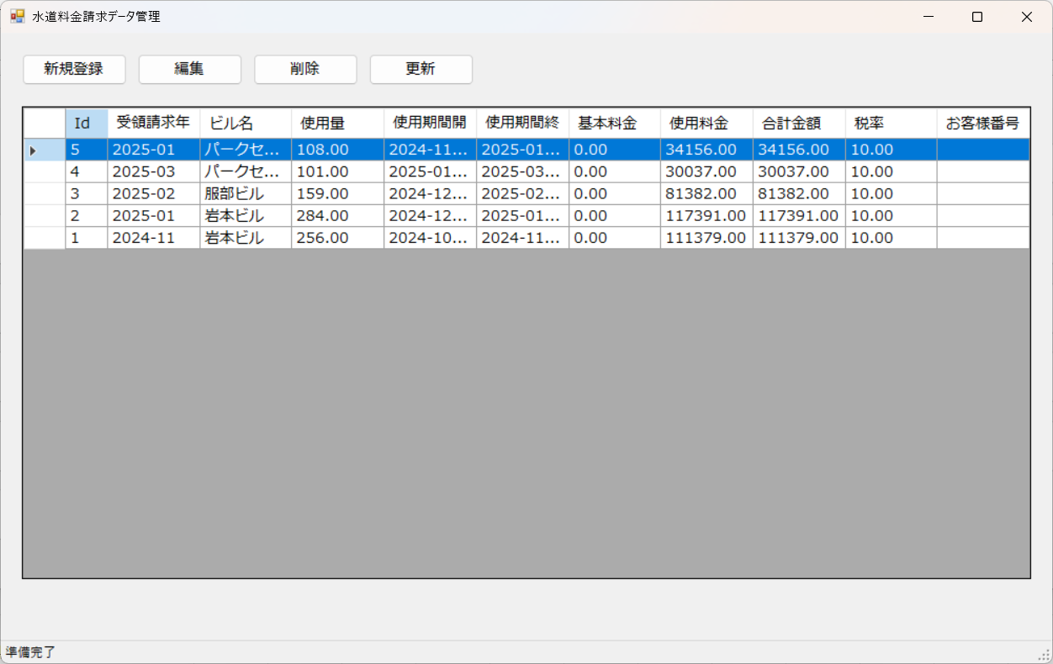

- **ウィンドウタイトル**: `水道料金請求データ管理`
- **開き方**: メニュー「水道料金管理」
- **目的**: 水道側の請求データの一覧・登録・編集

### 主な操作

- **新規登録** → **SCR-601 水道料金請求データ登録**
- **編集** / ダブルクリック → **SCR-601**
- **削除** / **更新**

水道料金請求データ登録（編集）
## SCR-601 水道料金請求データ登録（編集）

【画面】
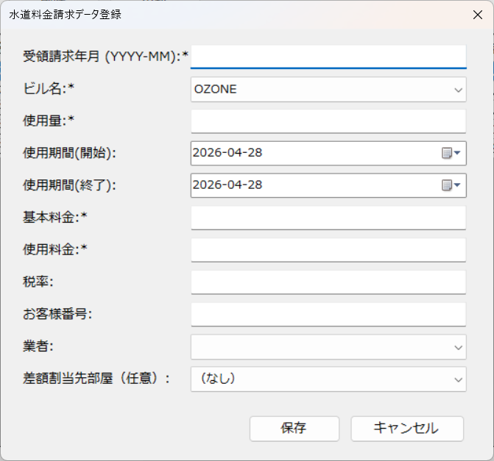

- **ウィンドウタイトル**: `水道料金請求データ登録`
- **開き方**: **水道料金請求データ管理**
- **目的**: 水道請求レコードの入力・修正

### 操作

- **保存** / **キャンセル**

電気子メーター検針データ管理（一覧）
## SCR-700 電気子メーター検針データ管理（一覧）

【画面】
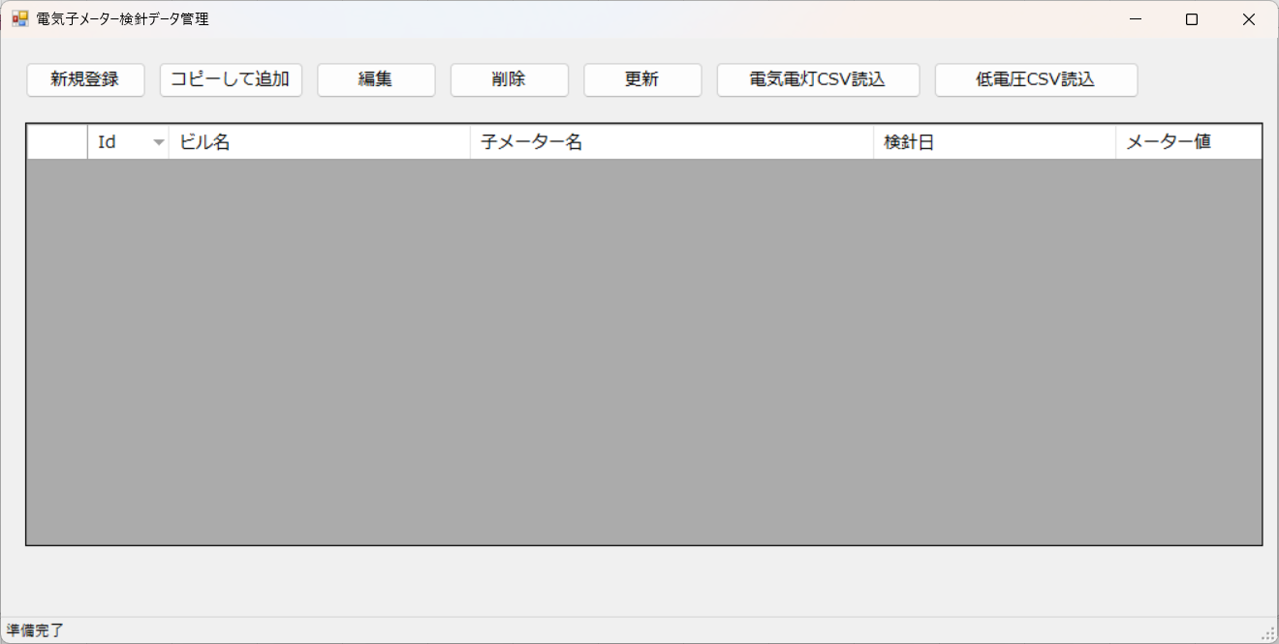

- **ウィンドウタイトル**: `電気子メーター検針データ管理`
- **開き方**: メニュー「電気子メーター検針データ管理」
- **目的**: 電気の子メーター検針値の一覧・登録・CSV取込

### 追加ボタン（一覧のみ）

- **コピーして追加**
- **電気電灯CSV読込**
- **低電圧CSV読込**

### 主な操作

- **新規登録** → **SCR-701 電気子メータ検針データ登録**
- **編集** / ダブルクリック → **SCR-701**
- **削除** / **更新**

電気子メータ検針データ登録（編集）
## SCR-701 電気子メータ検針データ登録（編集）

【画面】
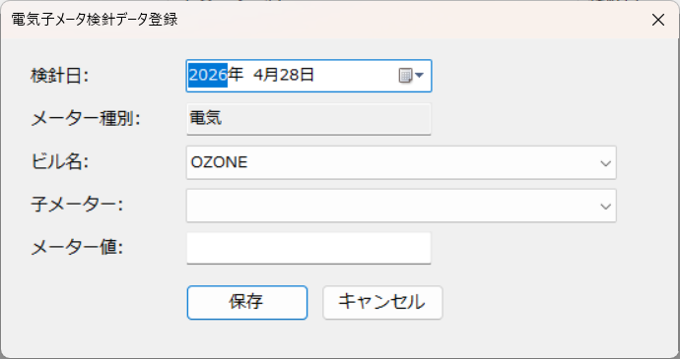

- **ウィンドウタイトル**: `電気子メータ検針データ登録`
- **開き方**: **電気子メーター検針データ管理**
- **目的**: 検針値・対象期間などを入力する

### 操作

- **保存** / **キャンセル**

ガス子メーター検針データ管理（一覧）
## SCR-710 ガス子メーター検針データ管理（一覧）

【画面】


- **ウィンドウタイトル**: `ガス子メーター検針データ管理`
- **開き方**: メニュー「ガス子メーター検針データ管理」

### 追加ボタン

- **コピーして追加**
- **ガスCSV読込**

### 主な操作

- **新規登録** → **SCR-711 ガス子メータ検針データ登録**
- **編集** / ダブルクリック → **SCR-711**
- **削除** / **更新**

ガス子メータ検針データ登録（編集）
## SCR-711 ガス子メータ検針データ登録（編集）

【画面】


- **ウィンドウタイトル**: `ガス子メータ検針データ登録`
- **開き方**: **ガス子メーター検針データ管理**

### 操作

- **保存** / **キャンセル**

水道子メーター検針データ管理（一覧）
## SCR-720 水道子メーター検針データ管理（一覧）

【画面】
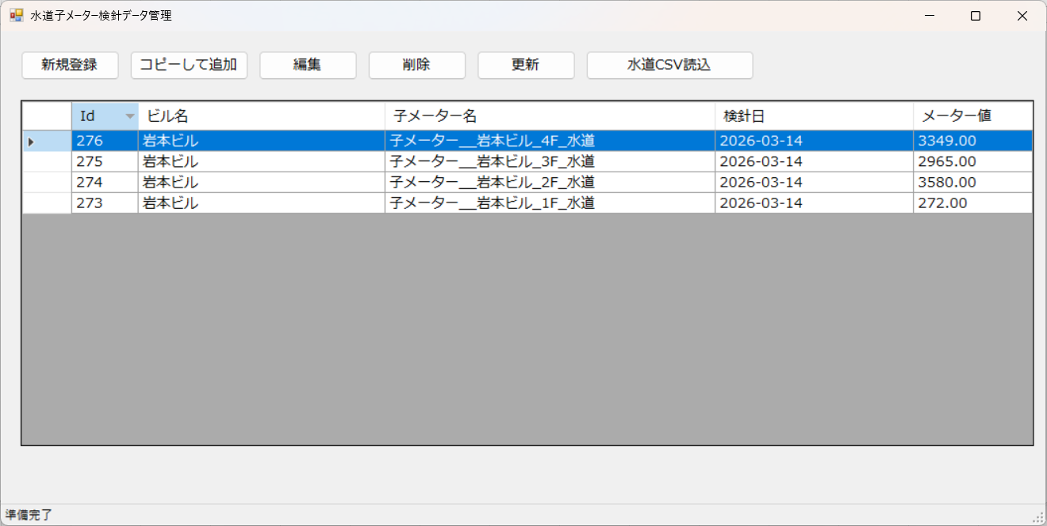

- **ウィンドウタイトル**: `水道子メーター検針データ管理`
- **開き方**: メニュー「水道子メーター検針データ管理」

### 追加ボタン

- **コピーして追加**
- **水道CSV読込**

### 主な操作

- **新規登録** → **SCR-721 水道子メータ検針データ登録**
- **編集** / ダブルクリック → **SCR-721**
- **削除** / **更新**

水道子メータ検針データ登録（編集）
## SCR-721 水道子メータ検針データ登録（編集）

【画面】


- **ウィンドウタイトル**: `水道子メータ検針データ登録`
- **開き方**: **水道子メーター検針データ管理**

### 操作

- **保存** / **キャンセル**

水道光熱費請求明細一覧（一覧）
## SCR-400 水道光熱費請求明細一覧（一覧）

【画面】
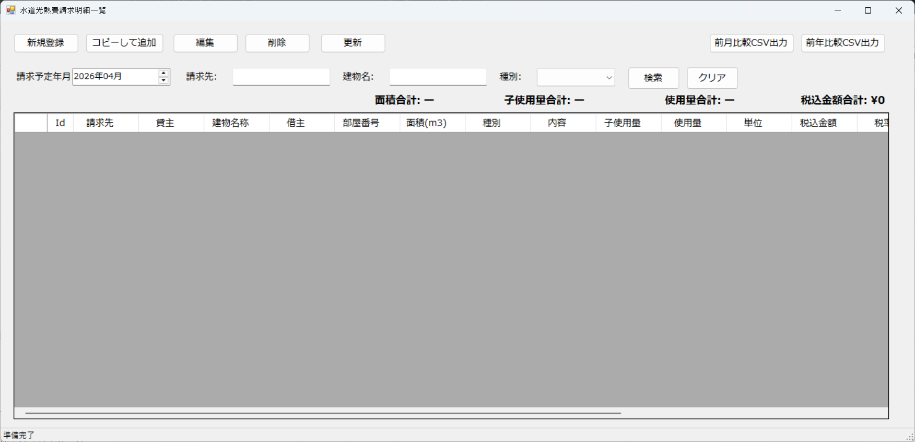

- **ウィンドウタイトル**: `水道光熱費請求明細一覧`
- **開き方**: メニュー「水道光熱費請求明細一覧」
- **目的**: 請求明細の検索・一覧・編集・CSV出力

### 画面上の主な要素

- **請求予定年月** の指定
- 検索条件: `請求先:` `建物名:` `種別:`
- **検索** / **クリア**
- 一覧の下に **税込金額合計**・**使用量合計** などの集計表示

### 主な操作

- **新規登録** → **SCR-401 請求明細登録**
- **編集** / ダブルクリック → **SCR-401**
- **コピーして追加** → 既存明細を複製して登録画面へ
- **削除** / **更新**
- **CSV出力** / **前月比較CSV出力** / **前年比較CSV出力**

請求明細登録（編集）
## SCR-401 請求明細登録（編集）

【画面】
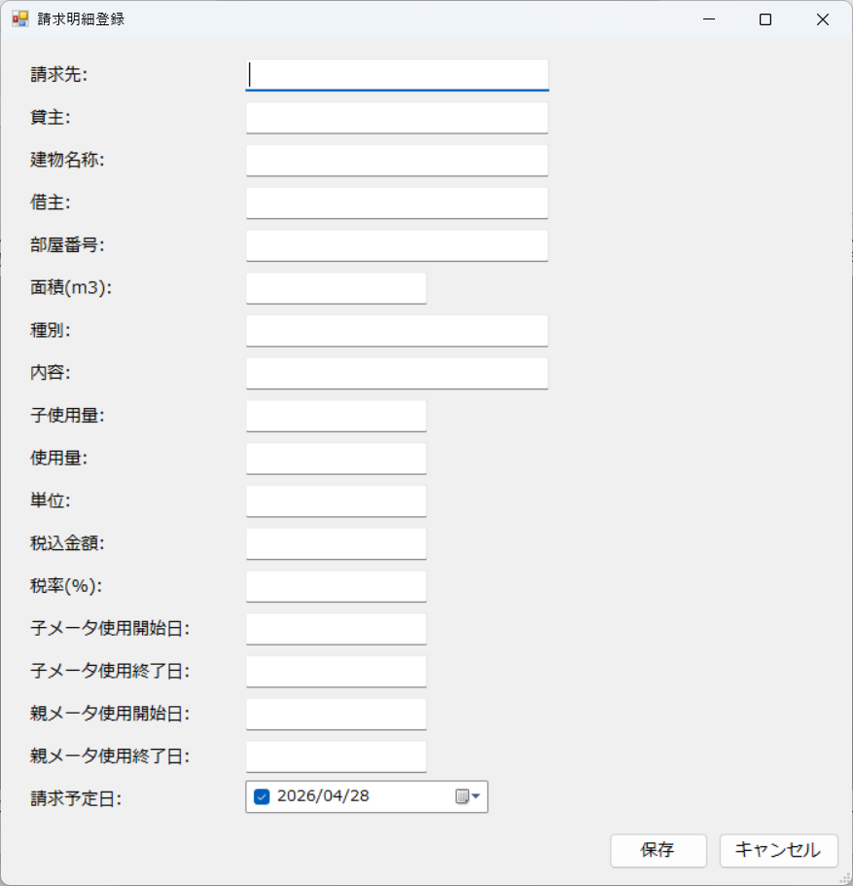

- **ウィンドウタイトル**: `請求明細登録`
- **開き方**: **水道光熱費請求明細一覧**
- **目的**: 明細行の内容を直接修正する

### 入力項目の例（画面上のラベル）

`請求先` `貸主` `建物名称` `借主` `部屋番号` `面積(m3)` `種別` `内容`
`子使用量` `使用量` `単位` `税込金額` `税率(%)`
`子メータ使用開始日` `子メータ使用終了日`
`親メータ使用開始日` `親メータ使用終了日`
`請求予定日` など

### 操作

- **保存** / **キャンセル**

その他請求明細一覧（一覧）
## SCR-500 その他請求明細一覧（一覧）

【画面】
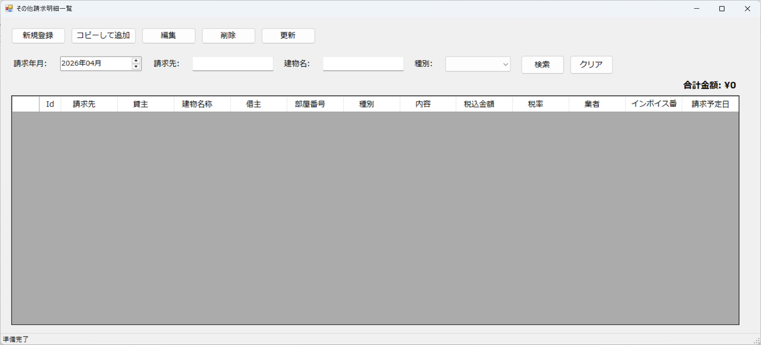

- **ウィンドウタイトル**: `その他請求明細一覧`
- **開き方**: メニュー「その他請求明細一覧」
- **目的**: 水道光熱費以外の請求明細を一覧・編集する

### 主な操作

- **新規登録** → **SCR-501 その他請求明細登録**
- **編集** / ダブルクリック → **SCR-501**
- **削除** / **更新**（一覧画面に準じた操作）

その他請求明細登録（編集）
## SCR-501 その他請求明細登録（編集）

【画面】
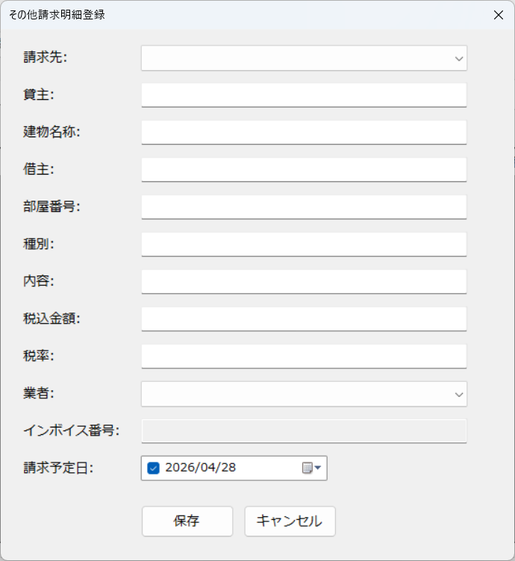

- **ウィンドウタイトル**: `その他請求明細登録`
- **開き方**: **その他請求明細一覧**
- **目的**: その他請求の明細を登録する

### 操作

- **保存** / **キャンセル**

請求明細データ作成
## SCR-900 請求明細データ作成

【画面】
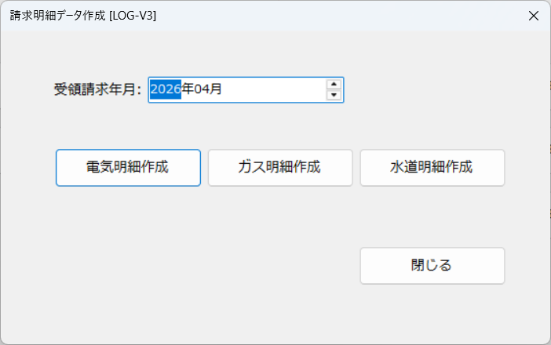

- **ウィンドウタイトル**: `請求明細データ作成`
- **開き方**: メニュー「請求明細データ作成」
- **目的**: 指定した **受領請求年月** に対し、電気・ガス・水道の請求明細を自動生成する

### 画面項目と操作

- `受領請求年月:` を指定
- **電気明細作成** / **ガス明細作成** / **水道明細作成** を実行
- **閉じる**

※処理完了まで時間がかかる場合があります。メッセージ表示に従ってください。

請求書印刷
## SCR-910 請求書印刷

【画面】
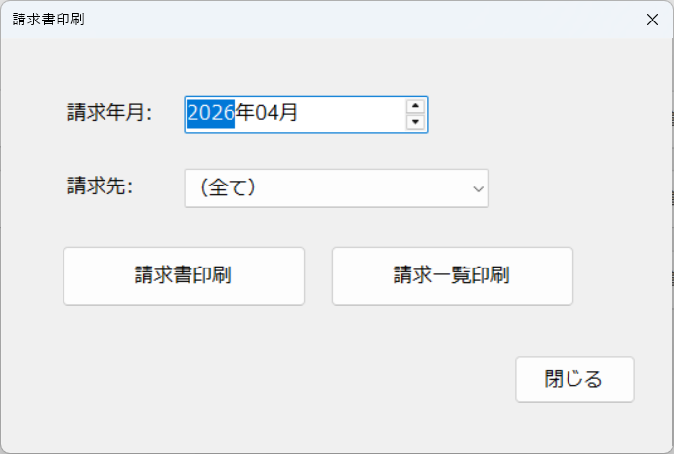

- **ウィンドウタイトル**: `請求書印刷`
- **開き方**: メニュー「請求書印刷」
- **目的**: 請求年月を指定して印刷または印刷ダイアログを開く

### 画面項目と操作

- `請求年月:` を指定
- **請求書印刷**
- **請求一覧印刷**
- **閉じる**

※続けて OS の印刷ダイアログが表示される操作があります。

